Sheet1
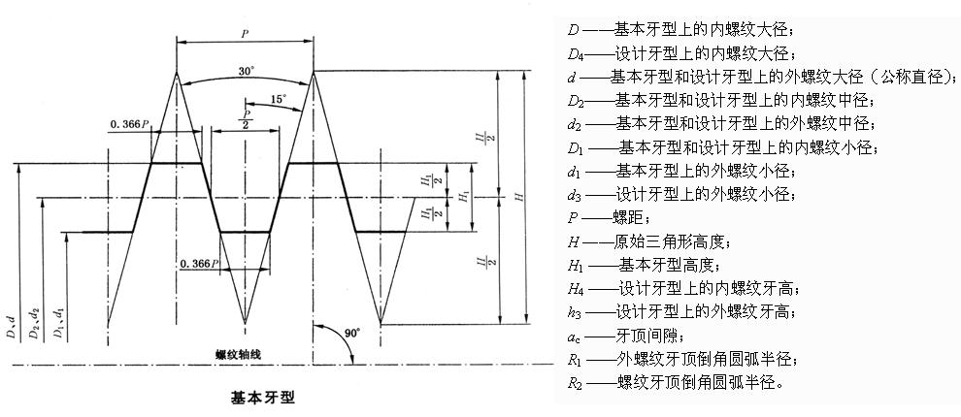
牙型(摘自GB/T 5796.1-2005)
基本牙形尺寸

螺距P | H1.866P | H/20.933P | H10.5P | 牙顶和牙底宽0.366P/mm
/mm | /mm | /mm | /mm
1.5 | 2.799 | 1.4 | 0.75 | 0.549
2 | 3.732 | 1.866 | 1 | 0.732
3 | 5.598 | 2.799 | 1.5 | 1.098
4 | 7.464 | 3.732 | 2 | 1.464
5 | 9.33 | 4.665 | 2.5 | 1.83
6 | 11.196 | 5.598 | 3 | 2.196
7 | 13.062 | 6.531 | 3.5 | 2.562
8 | 14.928 | 7.464 | 4 | 2.928
9 | 16.794 | 8.397 | 4.5 | 3.294
10 | 18.66 | 9.33 | 5 | 3.66
12 | 22.392 | 11.196 | 6 | 4.392
14 | 26.124 | 13.062 | 7 | 5.124
16 | 29.856 | 14.928 | 8 | 5.856
18 | 33.588 | 16.794 | 9 | 6.588
20 | 37.32 | 18.66 | 10 | 7.32
22 | 41.052 | 20.526 | 11 | 8.052
24 | 44.784 | 22.392 | 12 | 8.784
28 | 52.248 | 26.124 | 14 | 10.248
32 | 59.712 | 29.856 | 16 | 11.712
36 | 67.176 | 33.588 | 18 | 13.176
40 | 74.64 | 37.32 | 20 | 14.64
44 | 82.104 | 41.052 | 22 | 16.104

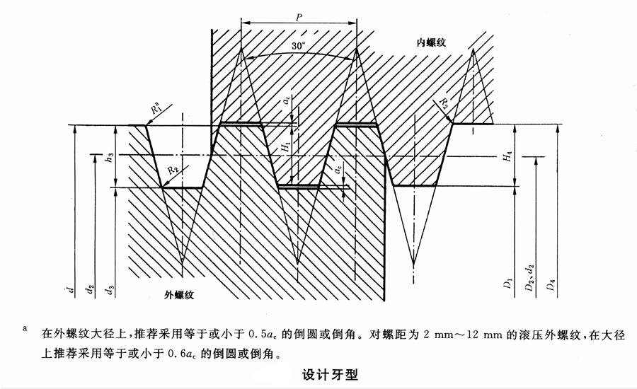
设计牙型尺寸

螺距P/mm | ac/mm | H4=h3/mm | R1/mmmax | R2/mmmax
1.5 | 0.15 | 0.9 | 0.075 | 0.15
2 | 0.25 | 1.25 | 0.125 | 0.25
3 | 0.25 | 1.75 | 0.125 | 0.25
4 | 0.25 | 2.25 | 0.125 | 0.25
5 | 0.25 | 2.75 | 0.125 | 0.25
6 | 0.5 | 3.5 | 0.25 | 0.5
7 | 0.5 | 4 | 0.25 | 0.5
8 | 0.5 | 4.5 | 0.25 | 0.5
9 | 0.5 | 5 | 0.25 | 0.5
10 | 0.5 | 5.5 | 0.25 | 0.5
12 | 0.5 | 6.5 | 0.25 | 0.5
14 | 1 | 8 | 0.5 | 1
16 | 1 | 9 | 0.5 | 1
18 | 1 | 10 | 0.5 | 1
20 | 1 | 11 | 0.5 | 1
22 | 1 | 12 | 0.5 | 1
24 | 1 | 13 | 0.5 | 1
28 | 1 | 15 | 0.5 | 1
32 | 1 | 17 | 0.5 | 1
36 | 1 | 19 | 0.5 | 1
40 | 1 | 21 | 0.5 | 1
44 | 1 | 23 | 0.5 | 1
直径与螺距系列(摘自GB/T 5796.2-2005)

注：优先选用第一系列直径，其次选用第二系列直径；新产品设计中，不宜选用第三系列直径；标注*的螺距为优选螺距。如果需要使用规定以外的螺距，则选用表中邻近直径所对应的螺距。
标准梯形螺纹的标记应由螺纹特征代号“Tr”、公称直径和导程的毫米值、螺距代号“P”和螺距毫米值组成。公称直径与导程之间用“×”号分开；螺距代号“P”和螺距值用圆括号括上。对单梯形螺纹，其标记应省略圆括号部分（螺距代号“P”和螺距值）。对标准左旋梯形螺纹，其标记内应添加左旋代号“LH”。

公称直径/mm | 螺距P/mm
第一系列
8 | 1.5*
10 | 2*,1.5
12 | 3*,2
16 | 4*,2
20 | 4*,2
24 | 8,5*,3
28 | 8,5*,3
32 | 10,6*,3
36 | 10,6*,3
40 | 10,7*,3
44 | 12,7*,3
48 | 12,8*,3
52 | 12,8*,3
60 | 14,9*,3
公称直径/mm | 螺距P/mm
第一系列
8 | 1.5*
10 | 2*,1.5
12 | 3*,2
16 | 4*,2
20 | 4*,2
24 | 8,5*,3
28 | 8,5*,3
32 | 10,6*,3
36 | 10,6*,3
40 | 10,7*,3
44 | 12,7*,3
48 | 12,8*,3
52 | 12,8*,3
60 | 14,9*,3
70 | 16,10*,4
基本尺寸(摘自GB/T 5796.3-2005)
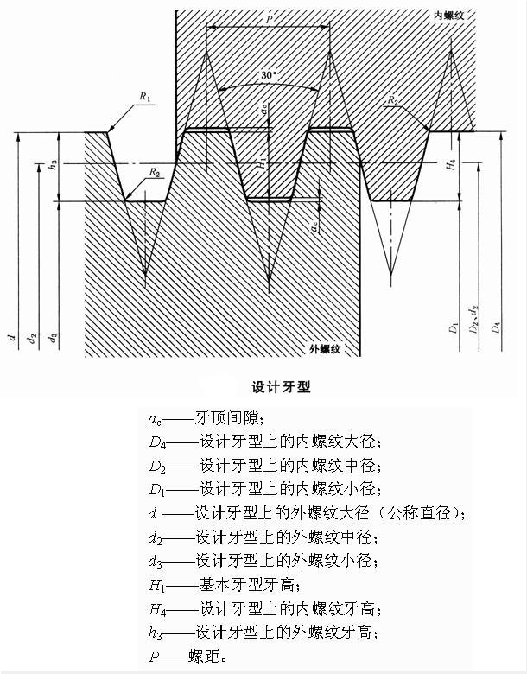

注：D1=d－2×H1=d－P；

D4=d＋2ac；
d3=d－2h3=d－P－2ac；
d2=D2= d－H1= d－0.5P

公称直径d/mm | 螺距P/mm | 中径d2=D2/mm | 大径D4/mm | 小径/mm
第一系列 |  |  |  | d3 | D1
8 | 1.5 | 7.25 | 8.3 | 6.2 | 6.5
10 | 1.5 | 9.25 | 10.3 | 8.2 | 8.5
10 | 2 | 9 | 10.5 | 7.5 | 8
12 | 2 | 11 | 12.5 | 9.5 | 10
12 | 3 | 10.5 | 12.5 | 8.5 | 9
16 | 2 | 15 | 16.5 | 13.5 | 14
16 | 4 | 14 | 16.5 | 11.5 | 12
20 | 2 | 19 | 20.5 | 17.5 | 18
20 | 4 | 18 | 20.5 | 15.5 | 16
24 | 3 | 22.5 | 24.5 | 20.5 | 21
24 | 5 | 21.5 | 24.5 | 18.5 | 19
24 | 8 | 20 | 25 | 15 | 16
28 | 3 | 26.5 | 28.5 | 24.5 | 25
28 | 6 | 25.5 | 28.5 | 22.5 | 18
28 | 10 | 24 | 29 | 19 | 25
32 | 3 | 30.5 | 32.5 | 28.5 | 24
32 | 6 | 29 | 33 | 25 | 29
32 | 10 | 27 | 33 | 21 | 22
36 | 3 | 34 | 36.5 | 32.5 | 33
36 | 7 | 33 | 37 | 29 | 30
36 | 10 | 31 | 37 | 25 | 26
40 | 3 | 38.5 | 40.5 | 36.5 | 37
40 | 7 | 36.5 | 41 | 32 | 33
40 | 10 | 35 | 41 | 29 | 30
44 | 3 | 42.5 | 44.5 | 40.5 | 41
44 | 7 | 40.5 | 45 | 36 | 37
44 | 12 | 38 | 45 | 31 | 32
48 | 3 | 46.5 | 48.5 | 44.8 | 45
48 | 8 | 44 | 49 | 39 | 40
48 | 12 | 42 | 49 | 35 | 36
52 | 3 | 50.5 | 52.5 | 48.5 | 49
52 | 8 | 48 | 53 | 43 | 44
52 | 12 | 46 | 53 | 39 | 40
60 | 3 | 58.5 | 60.5 | 56.5 | 57
60 | 9 | 55.5 | 61 | 50 | 51
60 | 14 | 53 | 62 | 44 | 46
70 | 4 | 68 | 70.5 | 65.5 | 66
70 | 10 | 65 | 71 | 59 | 60
70 | 16 | 62 | 72 | 52 | 54
公称直径d/mm | 螺距P/mm | 中径d2=D2/mm | 大径D4/mm | 小径/mm
第一系列 |  |  |  | d3 | D1
8 | 1.5 | 7.25 | 8.3 | 6.2 | 6.5
10 | 1.5 | 9.25 | 10.3 | 8.2 | 8.5
10 | 2 | 9 | 10.5 | 7.5 | 8
12 | 2 | 11 | 12.5 | 9.5 | 10
12 | 3 | 10.5 | 12.5 | 8.5 | 9
16 | 2 | 15 | 16.5 | 13.5 | 14
16 | 4 | 14 | 16.5 | 11.5 | 12
20 | 2 | 19 | 20.5 | 17.5 | 18
20 | 4 | 18 | 20.5 | 15.5 | 16
24 | 3 | 22.5 | 24.5 | 20.5 | 21
24 | 5 | 21.5 | 24.5 | 18.5 | 19
24 | 8 | 20 | 25 | 15 | 16
28 | 3 | 26.5 | 28.5 | 24.5 | 25
28 | 6 | 25.5 | 28.5 | 22.5 | 18
28 | 10 | 24 | 29 | 19 | 25
32 | 3 | 30.5 | 32.5 | 28.5 | 24
32 | 6 | 29 | 33 | 25 | 29
32 | 10 | 27 | 33 | 21 | 22
36 | 3 | 34 | 36.5 | 32.5 | 33
36 | 7 | 33 | 37 | 29 | 30
36 | 10 | 31 | 37 | 25 | 26
40 | 3 | 38.5 | 40.5 | 36.5 | 37
40 | 7 | 36.5 | 41 | 32 | 33
40 | 10 | 35 | 41 | 29 | 30
44 | 3 | 42.5 | 44.5 | 40.5 | 41
44 | 7 | 40.5 | 45 | 36 | 37
44 | 12 | 38 | 45 | 31 | 32
48 | 3 | 46.5 | 48.5 | 44.8 | 45
48 | 8 | 44 | 49 | 39 | 40
48 | 12 | 42 | 49 | 35 | 36
52 | 3 | 50.5 | 52.5 | 48.5 | 49
52 | 8 | 48 | 53 | 43 | 44
52 | 12 | 46 | 53 | 39 | 40
60 | 3 | 58.5 | 60.5 | 56.5 | 57
60 | 9 | 55.5 | 61 | 50 | 51
60 | 14 | 53 | 62 | 44 | 46
70 | 4 | 68 | 70.5 | 65.5 | 66
70 | 10 | 65 | 71 | 59 | 60
70 | 16 | 62 | 72 | 52 | 54

公差(摘自GB/T 5796.4-2005)
公差带位置
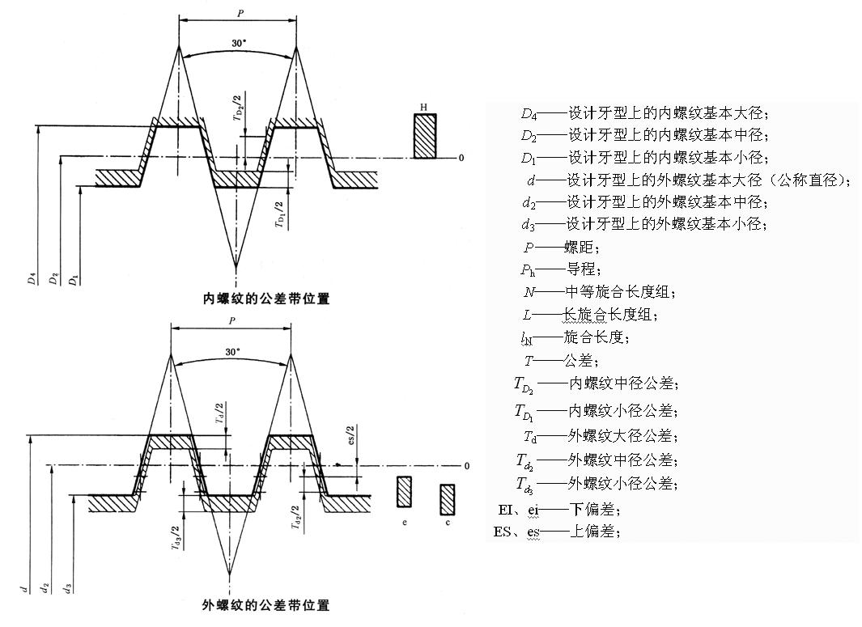

梯形螺纹中径的基本偏差

注：本表偏差的单位是μm。

螺距P/mm | 内螺纹D2 | 外螺纹d2
 | HEI | ces | ees
1.5 | 0 | -140 | -67
2 | 0 | -150 | -71
3 | 0 | -170 | -85
4 | 0 | -190 | -95
5 | 0 | -212 | -106
6 | 0 | -236 | -118
7 | 0 | -250 | -125
8 | 0 | -265 | -132
9 | 0 | -280 | -140
10 | 0 | -300 | -150
12 | 0 | -335 | -160
14 | 0 | -355 | -180
16 | 0 | -375 | -190
18 | 0 | -400 | -200
20 | 0 | -425 | -212
22 | 0 | -450 | -224
24 | 0 | -475 | -236
28 | 0 | -500 | -250
32 | 0 | -530 | -265
36 | 0 | -560 | -280
40 | 0 | -600 | -300
44 | 0 | -630 | -315

内螺纹小径公差
螺距P/mm | 4级公差/μm
1.5 | 190
2 | 236
3 | 315
4 | 375
5 | 450
6 | 500
7 | 560
8 | 630
9 | 670
10 | 710
12 | 800
14 | 900
16 | 1000
18 | 1120
20 | 1180
22 | 1250
24 | 1320
28 | 1500
32 | 1600
36 | 1800
40 | 1900
44 | 2000

外螺纹大径公差
螺距P/mm | 4级公差/μm
1.5 | 150
2 | 180
3 | 236
4 | 300
5 | 335
6 | 375
7 | 425
8 | 450
9 | 500
10 | 530
12 | 600
14 | 670
16 | 710
18 | 800
20 | 850
22 | 900
24 | 950
28 | 1060
32 | 1120
36 | 1250
40 | 1320
44 | 1400

外螺纹小径公差
注：本表公差的单位是μm。
基本大径d/mm |  | 螺距P/mm | 中径公差带位置为c |  |  | 中径公差带位置为e
＞ | ≤ |  | 7级公差 | 8级公差 | 9级公差 | 7级公差 | 8级公差 | 9级公差
5.6 | 11.2 | 1.5 | 352 | 405 | 471 | 279 | 332 | 398
5.6 | 11.2 | 2 | 388 | 445 | 525 | 309 | 366 | 446
5.6 | 11.2 | 3 | 435 | 501 | 589 | 350 | 416 | 504
11.2 | 22.4 | 2 | 400 | 462 | 544 | 321 | 383 | 465
11.2 | 22.4 | 3 | 450 | 520 | 614 | 365 | 435 | 529
11.2 | 22.4 | 4 | 521 | 609 | 690 | 426 | 514 | 595
11.2 | 22.4 | 5 | 562 | 656 | 775 | 456 | 550 | 669
11.2 | 22.4 | 8 | 709 | 828 | 965 | 576 | 695 | 832
22.4 | 45 | 3 | 482 | 564 | 670 | 397 | 479 | 585
22.4 | 45 | 5 | 587 | 681 | 806 | 481 | 575 | 700
22.4 | 45 | 6 | 655 | 767 | 899 | 537 | 649 | 781
22.4 | 45 | 7 | 694 | 813 | 950 | 569 | 688 | 825
22.4 | 45 | 8 | 734 | 859 | 1015 | 601 | 726 | 882
22.4 | 45 | 10 | 800 | 925 | 1087 | 650 | 775 | 937
22.4 | 45 | 12 | 866 | 998 | 1223 | 691 | 823 | 1048
45 | 90 | 3 | 501 | 589 | 701 | 416 | 504 | 616
45 | 90 | 4 | 565 | 659 | 784 | 470 | 564 | 689
45 | 90 | 8 | 765 | 890 | 1052 | 632 | 757 | 919
45 | 90 | 9 | 811 | 946 | 1118 | 671 | 803 | 978
45 | 90 | 10 | 831 | 963 | 1138 | 681 | 813 | 988
45 | 90 | 12 | 929 | 1085 | 1273 | 754 | 910 | 1098
45 | 90 | 14 | 970 | 1142 | 1355 | 805 | 967 | 1180
45 | 90 | 16 | 1038 | 1213 | 1438 | 853 | 1028 | 1253
45 | 90 | 18 | 1100 | 1288 | 1525 | 900 | 1088 | 1320
90 | 180 | 4 | 584 | 690 | 815 | 489 | 595 | 720
90 | 180 | 6 | 705 | 830 | 986 | 587 | 712 | 868
90 | 180 | 8 | 796 | 928 | 1103 | 663 | 795 | 970
90 | 180 | 12 | 960 | 1122 | 1335 | 785 | 947 | 1160
90 | 180 | 14 | 1018 | 1193 | 1418 | 843 | 1018 | 1243
90 | 180 | 16 | 1075 | 1263 | 1500 | 890 | 1078 | 1315
90 | 180 | 18 | 1150 | 1338 | 1588 | 950 | 1138 | 1388
90 | 180 | 20 | 1175 | 1363 | 1613 | 962 | 1150 | 1400
90 | 180 | 22 | 1232 | 1450 | 1700 | 1011 | 1224 | 1474
90 | 180 | 24 | 1313 | 1538 | 1800 | 1074 | 1299 | 1561
90 | 180 | 28 | 1388 | 1625 | 1900 | 1138 | 1375 | 1650
180 | 355 | 8 | 828 | 965 | 1153 | 695 | 832 | 1020
180 | 355 | 12 | 998 | 1173 | 1398 | 823 | 998 | 1223
180 | 355 | 18 | 1187 | 1400 | 1650 | 987 | 1200 | 1450
180 | 355 | 20 | 1263 | 1488 | 1750 | 1050 | 1275 | 1537
180 | 355 | 22 | 1288 | 1513 | 1775 | 1062 | 1287 | 1549
180 | 355 | 24 | 1363 | 1600 | 1875 | 1124 | 1361 | 1636
180 | 355 | 32 | 1530 | 1780 | 2092 | 1265 | 1515 | 1827
180 | 355 | 36 | 1623 | 1885 | 2210 | 1343 | 1606 | 1930
180 | 355 | 40 | 1663 | 1925 | 2250 | 1363 | 1625 | 1950
180 | 355 | 44 | 1755 | 2030 | 2380 | 1440 | 1715 | 2065

内螺纹中径公差
注：本表公差的单位是μm。
基本大径d/mm |  | 螺距P/mm | 公差等级
＞ | ≤ |  | 7 | 8 | 9
5.6 | 11.2 | 1.5 | 224 | 280 | 355
5.6 | 11.2 | 2 | 250 | 315 | 400
5.6 | 11.2 | 3 | 280 | 355 | 450
11.2 | 22.4 | 2 | 265 | 335 | 425
11.2 | 22.4 | 3 | 300 | 375 | 475
11.2 | 22.4 | 4 | 355 | 450 | 560
11.2 | 22.4 | 5 | 375 | 475 | 600
11.2 | 22.4 | 8 | 475 | 600 | 750
22.4 | 45 | 3 | 335 | 425 | 530
22.4 | 45 | 5 | 400 | 500 | 630
22.4 | 45 | 6 | 450 | 560 | 710
22.4 | 45 | 7 | 475 | 600 | 750
22.4 | 45 | 8 | 500 | 630 | 800
22.4 | 45 | 10 | 530 | 670 | 850
22.4 | 45 | 12 | 560 | 710 | 900
45 | 90 | 3 | 355 | 450 | 560
45 | 90 | 4 | 400 | 500 | 630
45 | 90 | 8 | 530 | 670 | 850
45 | 90 | 9 | 560 | 710 | 900
45 | 90 | 10 | 560 | 710 | 900
45 | 90 | 12 | 630 | 800 | 1000
45 | 90 | 14 | 670 | 850 | 1060
45 | 90 | 16 | 710 | 900 | 1120
45 | 90 | 18 | 750 | 950 | 1180
90 | 180 | 4 | 425 | 530 | 670
90 | 180 | 6 | 500 | 630 | 800
90 | 180 | 8 | 560 | 710 | 900
90 | 180 | 12 | 670 | 850 | 1060
90 | 180 | 14 | 710 | 900 | 1120
90 | 180 | 16 | 750 | 950 | 1180
90 | 180 | 18 | 800 | 100 | 1250
90 | 180 | 20 | 800 | 1000 | 1250
90 | 180 | 22 | 850 | 1060 | 1320
90 | 180 | 24 | 900 | 1120 | 1400
90 | 180 | 28 | 950 | 1180 | 1500
180 | 355 | 8 | 6000 | 750 | 950
180 | 355 | 12 | 710 | 900 | 1120
180 | 355 | 18 | 850 | 1060 | 1320
180 | 355 | 20 | 900 | 1120 | 1400
180 | 355 | 22 | 900 | 1120 | 1400
180 | 355 | 24 | 950 | 1180 | 1500
180 | 355 | 32 | 1060 | 1320 | 1700
180 | 355 | 36 | 1120 | 1400 | 1800
180 | 355 | 40 | 1120 | 1400 | 1800
180 | 355 | 44 | 1250 | 1500 | 1900

外螺纹中径公差
注：本表公差的单位是μm。
基本大径d/mm |  | 螺距P/mm | 公差等级
＞ | ≤ |  | 7 | 8 | 9
5.6 | 11.2 | 1.5 | 170 | 212 | 265
5.6 | 11.2 | 2 | 190 | 236 | 300
5.6 | 11.2 | 3 | 212 | 265 | 335
11.2 | 22.4 | 2 | 200 | 250 | 315
11.2 | 22.4 | 3 | 224 | 280 | 355
11.2 | 22.4 | 4 | 265 | 335 | 425
11.2 | 22.4 | 5 | 280 | 355 | 450
11.2 | 22.4 | 8 | 355 | 450 | 560
22.4 | 45 | 3 | 250 | 315 | 400
22.4 | 45 | 5 | 300 | 375 | 475
22.4 | 45 | 6 | 335 | 425 | 530
22.4 | 45 | 7 | 355 | 450 | 560
22.4 | 45 | 8 | 375 | 475 | 600
22.4 | 45 | 10 | 400 | 500 | 630
22.4 | 45 | 12 | 425 | 530 | 670
45 | 90 | 3 | 265 | 335 | 425
45 | 90 | 4 | 300 | 375 | 475
45 | 90 | 8 | 400 | 500 | 630
45 | 90 | 9 | 425 | 530 | 670
45 | 90 | 10 | 425 | 530 | 670
45 | 90 | 12 | 475 | 600 | 750
45 | 90 | 14 | 500 | 630 | 800
45 | 90 | 16 | 530 | 670 | 850
45 | 90 | 18 | 560 | 710 | 900
90 | 180 | 4 | 315 | 400 | 500
90 | 180 | 6 | 375 | 475 | 600
90 | 180 | 8 | 425 | 530 | 670
90 | 180 | 12 | 500 | 630 | 800
90 | 180 | 14 | 530 | 670 | 850
90 | 180 | 16 | 560 | 710 | 900
90 | 180 | 18 | 600 | 750 | 950
90 | 180 | 20 | 600 | 750 | 950
90 | 180 | 22 | 630 | 800 | 1000
90 | 180 | 24 | 670 | 850 | 1060
90 | 180 | 28 | 710 | 900 | 1120
180 | 355 | 8 | 450 | 560 | 710
180 | 355 | 12 | 530 | 670 | 850
180 | 355 | 18 | 630 | 800 | 1000
180 | 355 | 20 | 670 | 850 | 1060
180 | 355 | 22 | 670 | 850 | 1060
180 | 355 | 24 | 710 | 900 | 1120
180 | 355 | 32 | 800 | 1000 | 1250
180 | 355 | 36 | 850 | 1060 | 1320
180 | 355 | 40 | 850 | 1060 | 1320
180 | 355 | 44 | 900 | 1120 | 1400

螺纹旋合长度
注：对长旋合长度组的螺纹，应在公差带代号后标注代号“L”。旋合长度代号与公差带间用“-”分开。
基本大径d/mm |  | 螺距P/mm | 旋合长度/mm
＞ | ≤ |  | N |  | L
 |  |  | ＞ | ≤ | ＞
5.6 | 11.2 | 1.5 | 5 | 15 | 15
5.6 | 11.2 | 2 | 6 | 19 | 19
5.6 | 11.2 | 3 | 10 | 28 | 28
11.2 | 22.4 | 2 | 8 | 24 | 24
11.2 | 22.4 | 3 | 11 | 32 | 32
11.2 | 22.4 | 4 | 15 | 43 | 43
11.2 | 22.4 | 5 | 18 | 53 | 53
11.2 | 22.4 | 8 | 30 | 85 | 85
22.4 | 45 | 3 | 12 | 36 | 36
22.4 | 45 | 5 | 21 | 63 | 63
22.4 | 45 | 6 | 25 | 75 | 75
22.4 | 45 | 7 | 30 | 85 | 85
22.4 | 45 | 8 | 34 | 100 | 100
22.4 | 45 | 10 | 42 | 125 | 125
22.4 | 45 | 12 | 50 | 150 | 150
45 | 90 | 3 | 15 | 45 | 45
45 | 90 | 4 | 19 | 56 | 56
45 | 90 | 8 | 38 | 118 | 118
45 | 90 | 9 | 43 | 132 | 132
45 | 90 | 10 | 50 | 140 | 140
45 | 90 | 12 | 60 | 170 | 170
45 | 90 | 14 | 67 | 200 | 200
45 | 90 | 16 | 75 | 236 | 236
45 | 90 | 18 | 85 | 265 | 265
90 | 180 | 4 | 24 | 71 | 71
90 | 180 | 6 | 36 | 106 | 106
90 | 180 | 8 | 45 | 132 | 132
90 | 180 | 12 | 67 | 200 | 200
90 | 180 | 14 | 75 | 236 | 236
90 | 180 | 16 | 90 | 265 | 265
90 | 180 | 18 | 100 | 300 | 300
90 | 180 | 20 | 112 | 335 | 335
90 | 180 | 22 | 118 | 355 | 355
90 | 180 | 24 | 132 | 400 | 400
90 | 180 | 28 | 150 | 450 | 450

内螺纹推荐公差带
注：中等用于一般用途螺纹，粗糙用于制造螺纹有困难的场合。如果不能确定螺纹旋合长度的实际值，推荐按中等旋合长度组N选取螺纹公差带。螺纹尺寸代号与中径公差带代号间用“-”分开。
公差精度 | 中径公差带|N | 中径公差带|L
中等 | 7H | 8H
粗糙 | 8H | 9H

外螺纹推荐公差带
注：中等用于一般用途螺纹，粗糙用于制造螺纹有困难的场合。如果不能确定螺纹旋合长度的实际值，推荐按中等旋合长度组N选取螺纹公差带。螺纹尺寸代号与中径公差带代号间用“-”分开。
公差精度 | 中径公差带|N | 中径公差带|L
中等 | 7e | 8e
粗糙 | 8c | 9c

多线螺纹的中径公差修正系数
注：多线螺纹的中径公差等于具有相同螺距单线螺纹的中径公差乘以修正系数。
线数 | 修正系数
2 | 1.12
3 | 1.25
4 | 1.4
≥5 | 1.6

